信用交易
融资融券市场交易数据统计(2023-02-16)

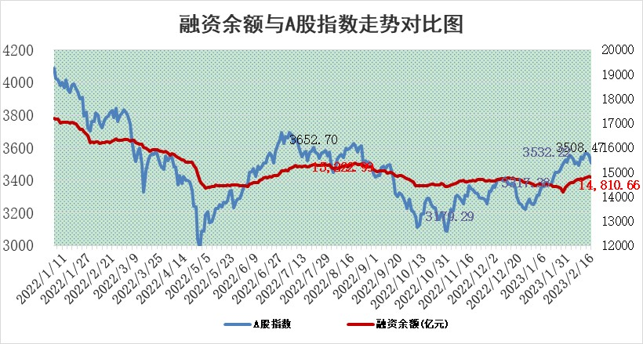
标的证券 | 融资融券余额（亿元） | 融资余额（亿元） | 融券余额（亿元） | 融资买入额（亿元） | 融资融券规模变化（亿元） | 融资余额增幅(‰) | 融券余额增幅(%)
统计数据 | 15,778.09 | 14,810.66 | 967.43 | 953.92 | -34.23 | -1.84 | -0.71

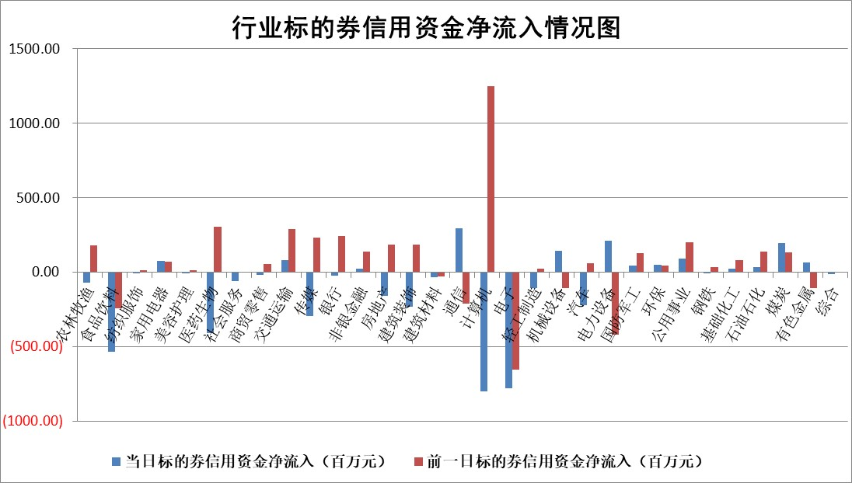

标的基金代码 | 标的基金简称 | 融资余额/市值(%) | 融资余额增幅(%) | 融资买入额/成交金额(%) | （融资余额净增额-融券余额净增额）/市值(‱) | 融券余额降幅(%) | ABS[（融资余额净增额-融券余额净增额）/市值净增额-1](%)
159902 | 华夏中小板ETF | 0.00 | 0.00 | 0.00 | 0.00 | 0.00 | 100.00
159915 | 易方达创业板ETF | 1.36 | 5.37 | 1084.09 | 6.62 | -4.89 | 105.04
159919 | 嘉实沪深300ETF | 4.50 | -0.07 | 2.04 | -0.48 | -0.97 | 99.23
159920 | 华夏恒生ETF | 75.08 | 0.70 | 13.82 | 51.79 | -2.67 | 56.98
159922 | 嘉实中证500ETF | 0.63 | -3.91 | 33.51 | 5.58 | 1.37 | 104.72
159925 | 南方沪深300ETF | 0.01 | 8.14 | 0.11 | 0.10 | 0.00 | 100.14
159928 | 消费ETF | 0.77 | -0.63 | 1.74 | -1.91 | -8.50 | 89.55
159934 | 易方达黄金ETF | 456.22 | 0.26 | 82.66 | 120.51 | 0.00 | 1690.69
159939 | 全指信息技术ETF | 0.49 | -6.91 | 30.11 | -3.11 | 7.15 | 98.72
159940 | 全指金融地产ETF | 0.14 | -11.09 | 0.02 | -1.75 | 0.00 | 95.92
159995 | 半导体芯片ETF | 1.63 | 3.40 | 115.41 | 5.76 | 2.67 | 102.31
159997 | 天弘中证电子ETF | 1.54 | -0.35 | 4.17 | -0.53 | 2.13 | 99.76
159998 | 天弘中证计算机主题ETF | 0.23 | -19.97 | 0.19 | -5.83 | 0.00 | 95.01
510050 | 华夏上证50ETF | 9.37 | 0.36 | 154.24 | -0.22 | -17.06 | 101.96
510180 | 华安上证180ETF | 0.45 | 0.05 | 0.49 | -0.09 | -9.48 | 99.74
510880 | 华泰柏瑞红利ETF | 0.26 | 7.34 | 0.92 | 3.28 | 48.93 | 106.32
510900 | 易方达恒生H股ETF | 105.51 | -0.21 | 9.19 | -22.14 | 0.00 | 117.11
511010 | 5年期国债ETF | 0.00 | 0.00 | 0.00 | 0.00 | 0.00 | 100.00
511380 | 可转债及可交换债券ETF | 13.31 | 36.77 | 14.68 | 357.88 | 0.00 | 550.62
512000 | 全指证券ETF | 6.01 | -3.29 | 24.90 | -20.20 | 0.65 | 74.10
512010 | 沪深300医药卫生ETF | 3.68 | -0.49 | 27.79 | -1.24 | 2.75 | 98.39
512070 | 沪深300非银ETF | 1.33 | -6.65 | 16.58 | -9.65 | -1.27 | 97.01
512400 | 南方中证申万有色金属ETF | 7.25 | 544.63 | 17.40 | 615.30 | 5.85 | 10.26
512580 | 广发中证环保产业ETF | 0.76 | 3.06 | 0.42 | 3.22 | 1.81 | 101.92
512660 | 国泰中证军工ETF | 2.69 | 1.86 | 16.26 | 4.52 | -0.81 | 105.06
512800 | 华宝中证银行ETF | 16.68 | -0.47 | 1.11 | -4.70 | 13.39 | 92.77
512980 | 广发中证传媒ETF | 1.09 | 2.60 | 116.11 | 2.78 | 0.43 | 101.74
515030 | 华夏中证新能源汽车ETF | 1.96 | 7.35 | 26.79 | 13.74 | 0.98 | 113.07
515050 | 华夏中证5G通信主题ETF | 1.31 | 1.89 | 19.86 | 2.67 | 2.30 | 101.37
515070 | 华夏中证人工智能ETF | 1.25 | -1.24 | 6.66 | -1.57 | 0.00 | 118.20
标的股票比较指标 |  | 融资余额/流通A股市值(%) | 融资余额增幅(%) | 融资买入额/成交金额(%) | （融资余额净增额-融券余额净增额）/流通A股市值(‱) | 融券余额降幅(%) | ABS[（融资余额净增额-融券余额净增额）/流通A股市值净增额-1](%)
前十名标的个股 |  | 仁东控股 | 炬华科技 | 农业银行 | 恒烁股份 | 苏州科达 | 西点药业
 |  | 海兰信 | 诺诚健华 | 爱博医疗 | 诺诚健华 | 汉马科技 | 兴齐眼药
 |  | 莱茵生物 | 惠程科技 | 中源协和 | 云从科技 | 京泉华 | 优利德
 |  | 全柴动力 | 深圳新星 | 瑞华泰 | 新特电气 | 昂立教育 | 深圳新星
 |  | 数码视讯 | 云南能投 | 首钢股份 | 炬华科技 | 福达合金 | 天佑德酒
 |  | 永信至诚 | 中国电信 | 洁雅股份 | 钜泉科技 | 兴瑞科技 | 中电兴发
 |  | 亚通股份 | 顺钠股份 | 长城电工 | 盛帮股份 | 雪峰科技 | 宏微科技
 |  | 司尔特 | 长城电工 | 包钢股份 | 易点天下 | 华茂股份 | 二六三
 |  | 尖峰集团 | 智度股份 | 心脉医疗 | 惠程科技 | 富通信息 | 钜泉科技
 |  | 先惠技术 | 峰岹科技 | 华创阳安 | 神州数码 | 三角轮胎 | 九丰能源
后十名标的个股 |  | 泽达易盛 | 诺禾致源 | 德马科技 | 杰创智能 | 可靠股份 | 天喻信息
 |  | 中航机电 | 星环科技 | 中航电子 | 英力股份 | 华夏幸福 | 万达电影
 |  | 欧派家居 | 双环传动 | 泽达易盛 | 联特科技 | 中核科技 | 广州酒家
 |  | 岱美股份 | 九强生物 | 中航机电 | 博睿数据 | 兰生股份 | 诚迈科技
 |  | 晨光股份 | 美格智能 | 蓝光发展 | 菲菱科思 | 新北洋 | 亚康股份
 |  | 中国人寿 | 博睿数据 | 搜于特 | 德邦科技 | 华夏航空 | 翰博高新
 |  | 皇马科技 | 德邦科技 | 泛海控股 | 鸿博股份 | 中国海油 | 悦康药业 | ;
 |  | 中信特钢 | 华恒生物 | 东鹏饮料 | 亚康股份 | 拓尔思 | 诺禾致源
 |  | 三棵树 | 新巨丰 | 中胤时尚 | 杰普特 | 万和电气 | 福建水泥
 |  | 鸿路钢构 | 三维天地 | 三棵树 | 恒信东方 | 华电重工 | 近岸蛋白
说明：1.以上普通交易数据和信用交易数据皆以交易日收盘后数据为基准；2.上述标的证券总数据只计算标的证券市场总数据，不包括从标的证券中调出去标的证券数据，所以与交易所公布的总值略有不同； 3.上述行业采用申万一级行业分类；4.以上标的基金和标的个股中比较的6个指标值中：前5个（从左至右）为正向指标，值越大排名越靠前；第6个为逆向指标，值越小，排名越靠前；5.第6个指标中ABS[]表示求绝对值，其主要用于考量信用资金相对净流入对股价相对净变化的贡献程度；6.数据来源：wind，交易所。

 | 证券代码 | 新增融资余额 | 融资买入额 | 融资买入增幅前10
远大智能 | 002689 | 28175353 | 42268582 | 199%
亚太股份 | 002284 | 21555247 | 34242865 | 82%
赛诺医疗 | 688108 | 72122899 | 101076547 | 78%
湖南发展 | 000722 | 66023557 | 137112987 | 75%
柘中股份 | 002346 | 14584119 | 36845980 | 58%
国城矿业 | 000688 | 24683149 | 48240585 | 54%
兆新股份 | 002256 | 1985058 | 4066269 | 52%
凯美特气 | 002549 | 33806472 | 61340055 | 52%
华昌达 | 300278 | 13474542 | 19303225 | 48%
新华联 | 000620 | 27311937 | 39201759 | 43%

 | 证券代码 | 新增融资余额 | 融资买入额 | 融资买入增幅前10
兔宝宝 | 002043 | 73310337 | 89923983 | 334%
捷昌驱动 | 603583 | 26026415 | 31686727 | 262%
湘财股份 | 600095 | 94196837 | 132280449 | 252%
中谷物流 | 603565 | 49103883 | 60098371 | 234%
中青宝 | 300052 | 24215352 | 31377809 | 98%
顾家家居 | 603816 | 138518545 | 188424210 | 78%
喜临门 | 603008 | 31503289 | 48351944 | 77%
财信发展 | 000838 | 10831830 | 17666790 | 74%
苏州银行 | 002966 | 10578096 | 19143736 | 72%
金诚信 | 603979 | 23858538 | 36098133 | 60%

